场景需求
场景需求
1.场景文件：shandi_zsz_bks_01
场景需求：新做
白模文件：

2.场景文件：chengshi_001_changlang
场景需求：优化最后一片区域
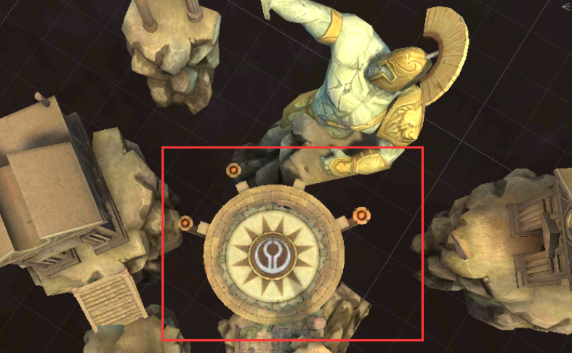

3.场景文件：diyu_zsz_elnes_02
场景需求：新做
白模文件：

UI需求
UI需求
1.沉默状态UI
UI描述：当玩家或怪物被加上“沉默”的状态时，不能施放技能（包括普攻），其中，玩家为表现不能使用攻击，需要增加UI来表现
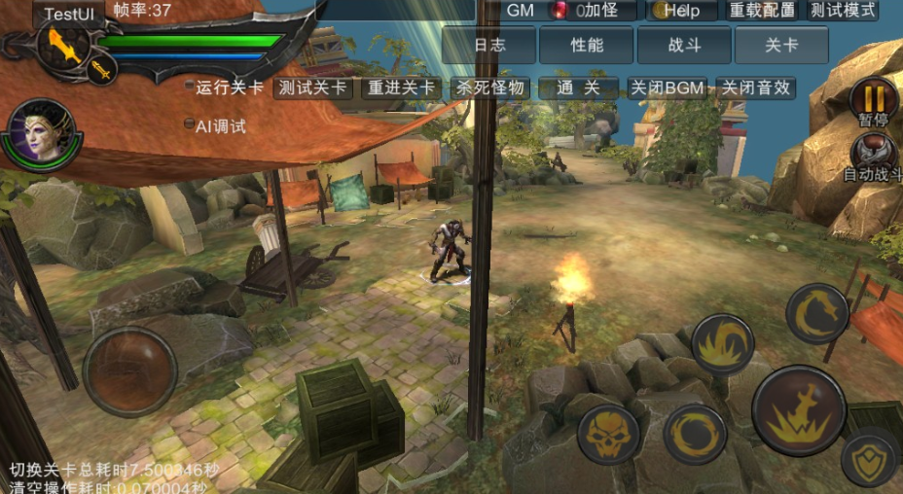

 | 类似禁止类的符号，给玩家“不能点击”的暗示即可

2.读条UI
UI描述：在“采集玩法”中，玩家需要采集某类物品（箱子），当玩家进入采集范围内时，被采集者的上方出现读条UI、读条进度以及被采集物品名称（策划配置），表示采集的过程
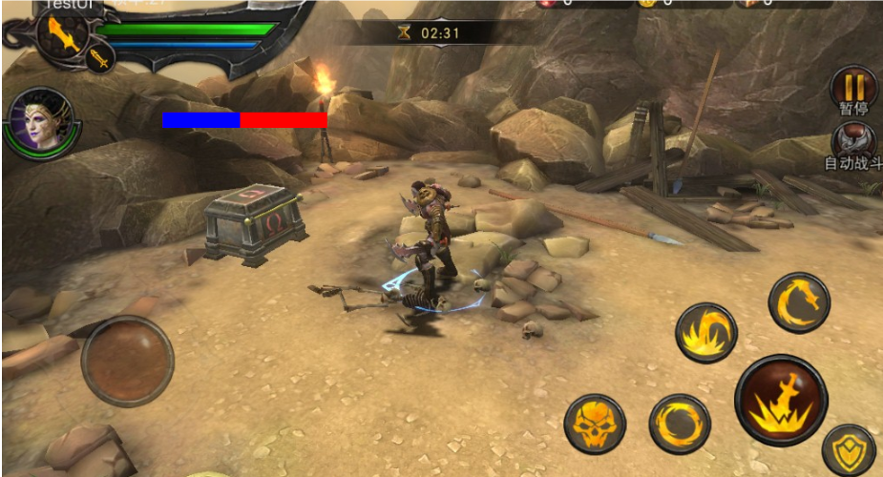

 | 颜色，样式由美术选择，需要显示读条进度和一个6字以内的读条说明

